Tabla_Militar
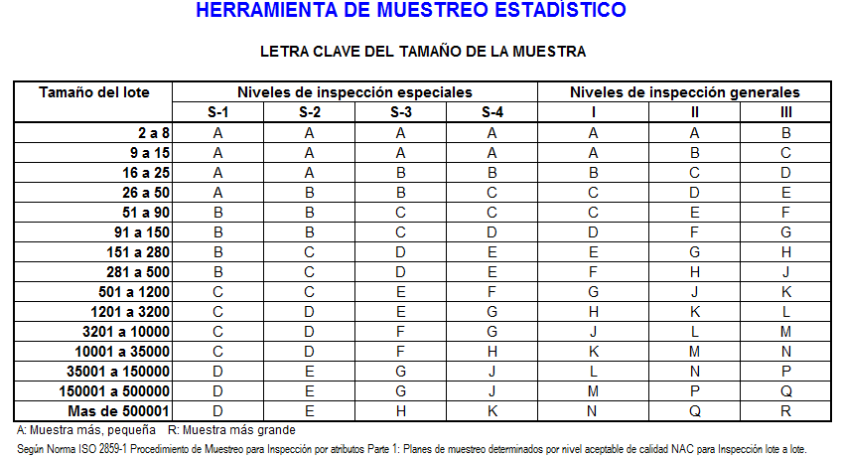
TABLA MILITAR PARA CONSULTA

TAMAÑO DEL LOTE |  |  | NIVEL DE INSPECCION GENERAL | NIVEL ACEPTABLE DE CALIDAD
 |  |  | TAMAÑO DE LA MUESTRA | 2.50%
 |  |  |  | ACEPTACION | RECHAZO
2 | A | 8 | 2 | 1 | 1
9 | A | 15 | 3 | 1 | 1
16 | A | 25 | 5 | 1 | 1
26 | A | 50 | 8 | 1 | 2
51 | A | 90 | 13 | 1 | 2
91 | A | 150 | 20 | 1 | 2
151 | A | 280 | 32 | 2 | 3
281 | A | 500 | 50 | 3 | 4
501 | A | 1200 | 80 | 5 | 6
1201 | A | 3200 | 125 | 7 | 8
3201 | A | 10000 | 200 | 10 | 11
10001 | A | 35000 | 315 | 14 | 15
35001 | A | 150000 | 500 | 21 | 22
150001 | A | 500000 | 800 | 21 | 22
500001 | A | 10000000 | 1250 | 21 | 22
NOTA:
LA FRECUENCIA DE INSPECCION SALE DE LA DIVISION ENTRE EL TAMAÑO DEL LOTE Y EL TAMAÑO DE LA MUESTRA

